Arbeidsvarslingsplan
Saltdal kommune
Plan for varsling og sikring av vegarbeide
Plan nr.:
Veg: |  |  |  |  |  |  |  |  |  | Strekning:
Entreprenør:
Arbeid som skal utføres:
Ansvarshavende: |  |  |  |  |  |  |  |  |  | Tlf.: |  |  |  | Arbeidsvarslingskurs
Stedsansvarlig: |  |  |  |  |  |  |  |  |  | Tlf: |  |  |  | Kompetansebevis
Start |  |  |  |  |  |  |  |  |  | Slutt
Dato: |  |  |  |  |  |  |  | Kl.: |  | Dato: |  |  |  |  |  | Kl.:

 |  | Underskrevet plan er vedtak med hjemmel i skiltforskriften §§ 29 og 30. Særskilt vedtak for trafikkregulerende tiltak skal vedlegges.

Varslingsmateriell: |  |  |  |  |  |  | Skisse:
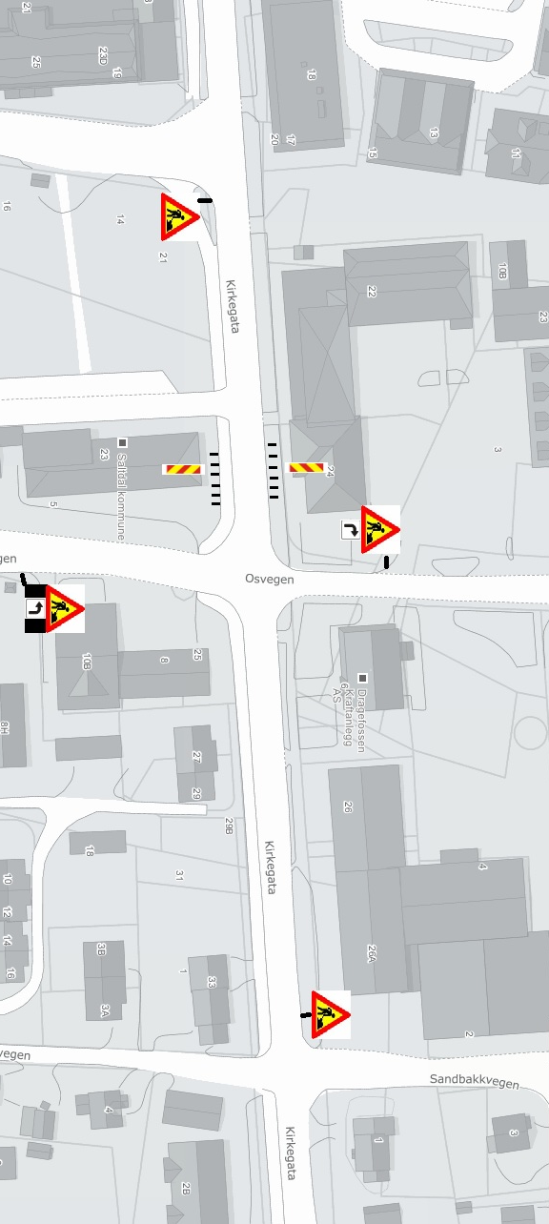
 |  |  |  | Skilt nr.: | Ant.:

 |  |  |  | 110 | 4

 |  |  |  | 810.H | 1

 |  |  |  | 906 | 6

 |  |  |  | 810.V | 1

Merknader:

 | Vi flytter skilt 906 etter hvordan side
 | av veien det jobbes på.
 | Underskilt 810 vil være i samme farge
 | som hoveskilt.

 | Det vil jobbes i hovedsak på
 | ettermiddag/tidlig kveld når det er
 | minst trafikk

 |  |  | Blankettfordeling:

 |  | Distriktsvegkontoret |  |  |  | Entreprenør |  |  | Ansvarshavende |  |  | Politiet

 |  | Fylles ut av vegmyndigheten:

 |  |  |  |  | Sted/dato |  |  |  |  |  |  |  |  |  |  |  | Sign. (etter fullmakt)

 | Tiltakshaver/fakturamottaker: |  |  |  |  |  |  |  |  |  | Fakturaadresse:

 | Telefonnummer tiltakshaver: |  |  |  |  |  |  |  |  |  | Postnr og sted:

 | Signatur tiltakshaver/fakturamottaker |  |  |  |  |  |  |  |  |  |  |  | Fakturert: |  | Dato:
 | (Gjenta med blokkbokstaver)

